Progresso de safra
Fenologia das Lavouras

Algodão - Safra 2025/26
(Média nacional ponderada pela área total semeada dos estados de MA, PI, BA, MT, MS, GO e MG, que juntos correspondem a 98% da área cultivada do Brasil)

Semana de 25 de abril a 1 de maio de 2026.
Percentual da área semeada nacional: 100%
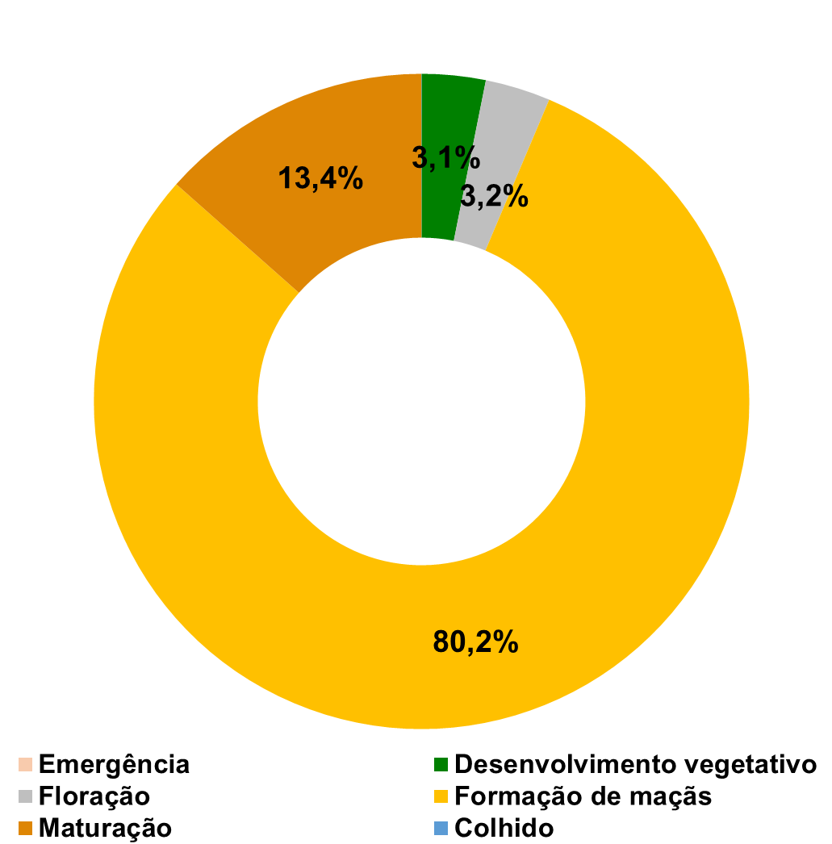

Arroz - Safra 2025/26
(Média nacional ponderada pela área total semeada dos estados de TO, MA, MT, GO, SC e RS , que juntos correspondem a 88% da área cultivada do Brasil)

Semana de 25 de abril a 1 de maio de 2026.
Percentual da área semeada nacional: 100%
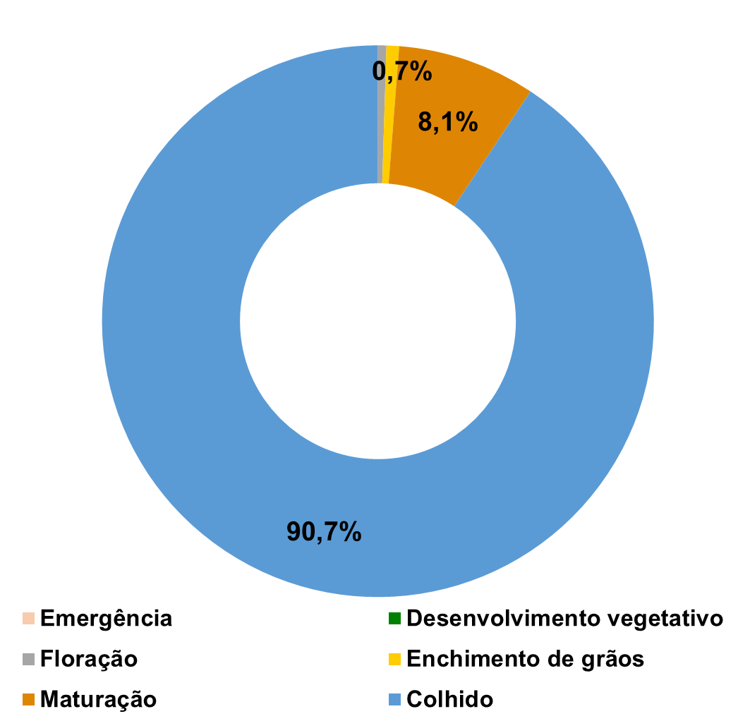

Feijão 1ª - Safra 2025/26
(Média nacional ponderada pela área total semeada dos estados de PI, BA, GO, MG, SP, PR, SC e RS, que juntos correspondem a 91% da área cultivada do Brasil)

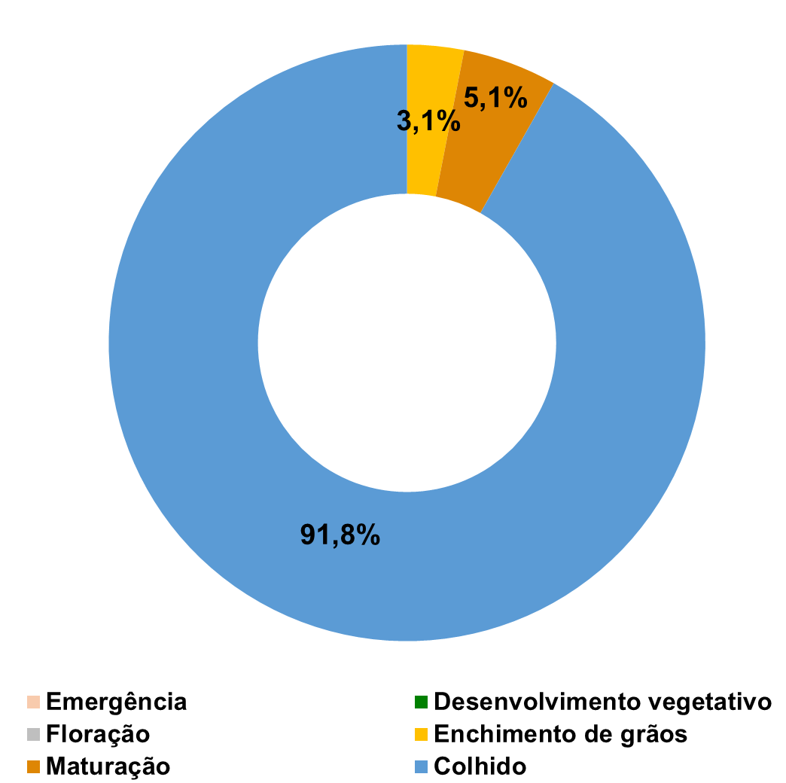
Semana de 25 de abril a 1 de maio de 2026.
Percentual da área semeada nacional: 100%

Milho 1ª - Safra 2025/26
(Média nacional ponderada pela área total semeada dos estados de MA, PI, BA, GO, MG, SP, PR, SC e RS, que juntos correspondem a 92% da área cultivada do Brasil)

Semana de 25 de abril a 1 de maio de 2026.
Percentual da área semeada nacional: 100%
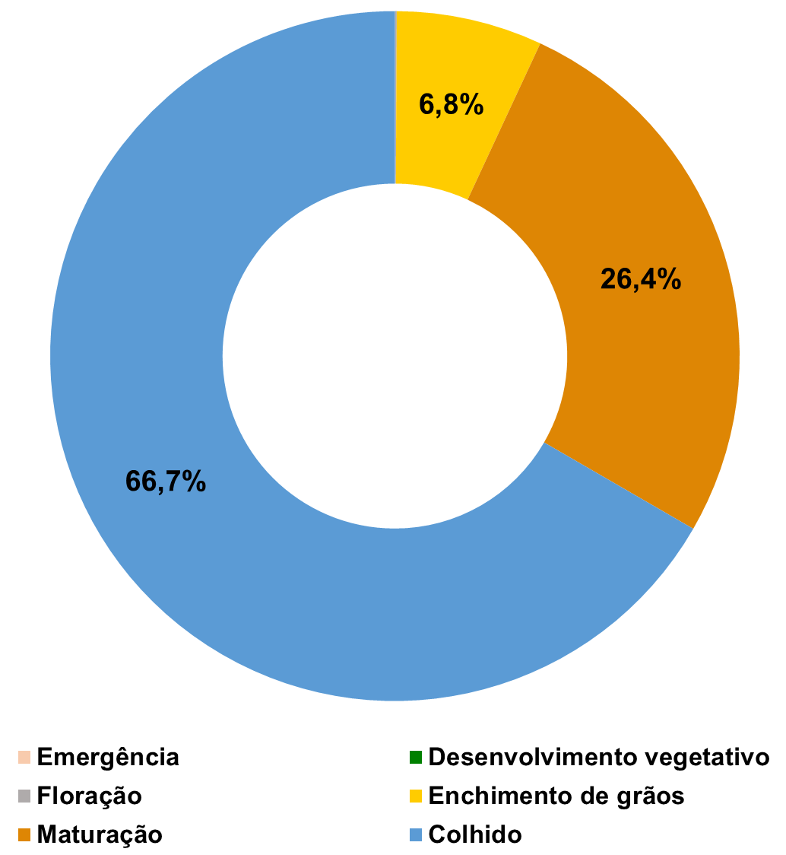

Milho 2ª - Safra 2025/26
(Média nacional ponderada pela área total semeada dos estados de PI, TO, MA, GO, MT, MS, SP, MG e PR , que juntos correspondem a 91% da área cultivada do Brasil)

Semana de 25 de abril a 1 de maio de 2026.
Percentual da área semeada nacional: 100%
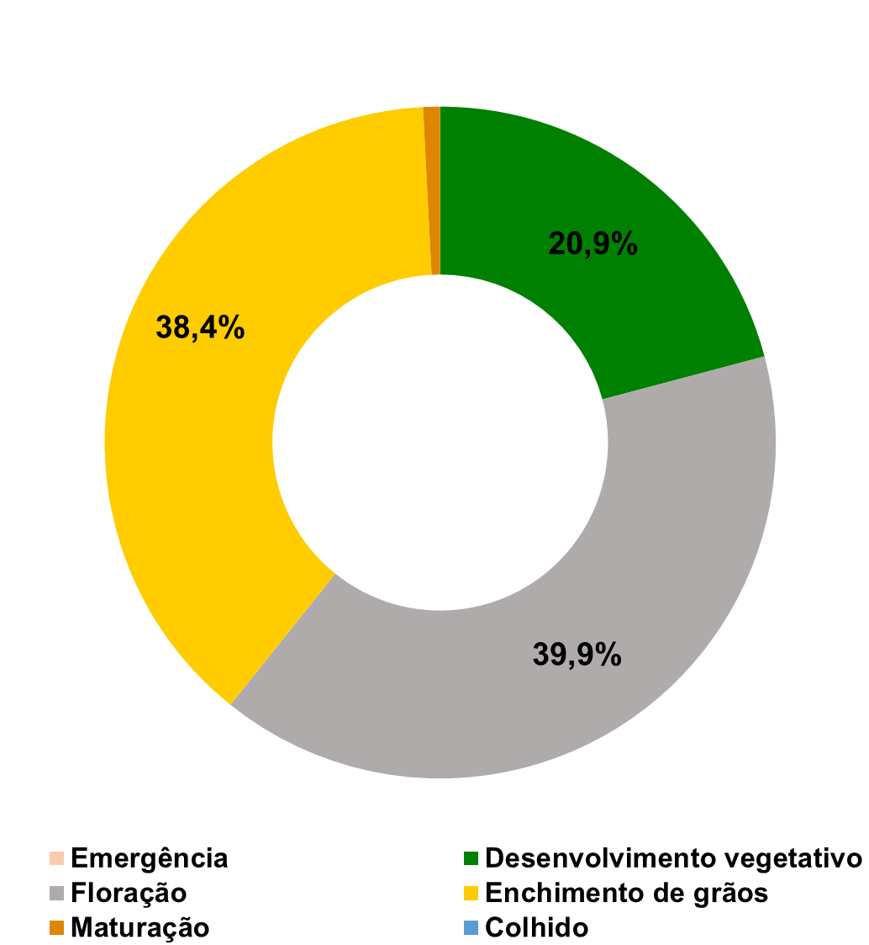

Soja - Safra 2025/26
(Média nacional ponderada pela área total semeada dos estados de TO, MA, PI, BA, MT, MS, GO, MG, SP, PR, SC e RS, que juntos correspondem a 96% da área cultivada do Brasil)

Semana de 25 de abril a 1 de maio de 2026.
Percentual da área semeada nacional: 100%
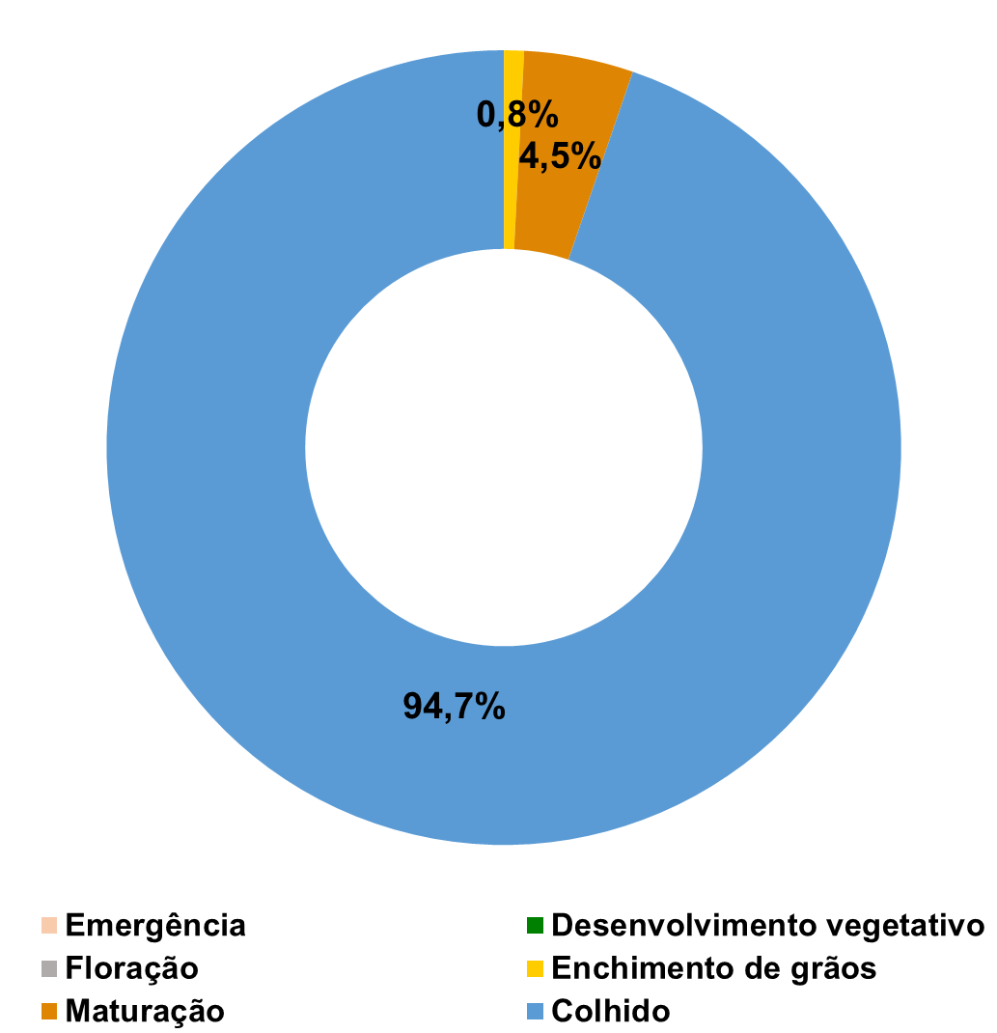

Trigo - Safra 2025
(Média nacional ponderada pela área total semeada dos estados de GO, MG, BA, RS, PR, SC, SP e MS que juntos correspondem a 99,9% da área cultivada do Brasil)

Semana de 25 de abril a 1 de maio de 2026.
Percentual da área semeada nacional: 9,9%
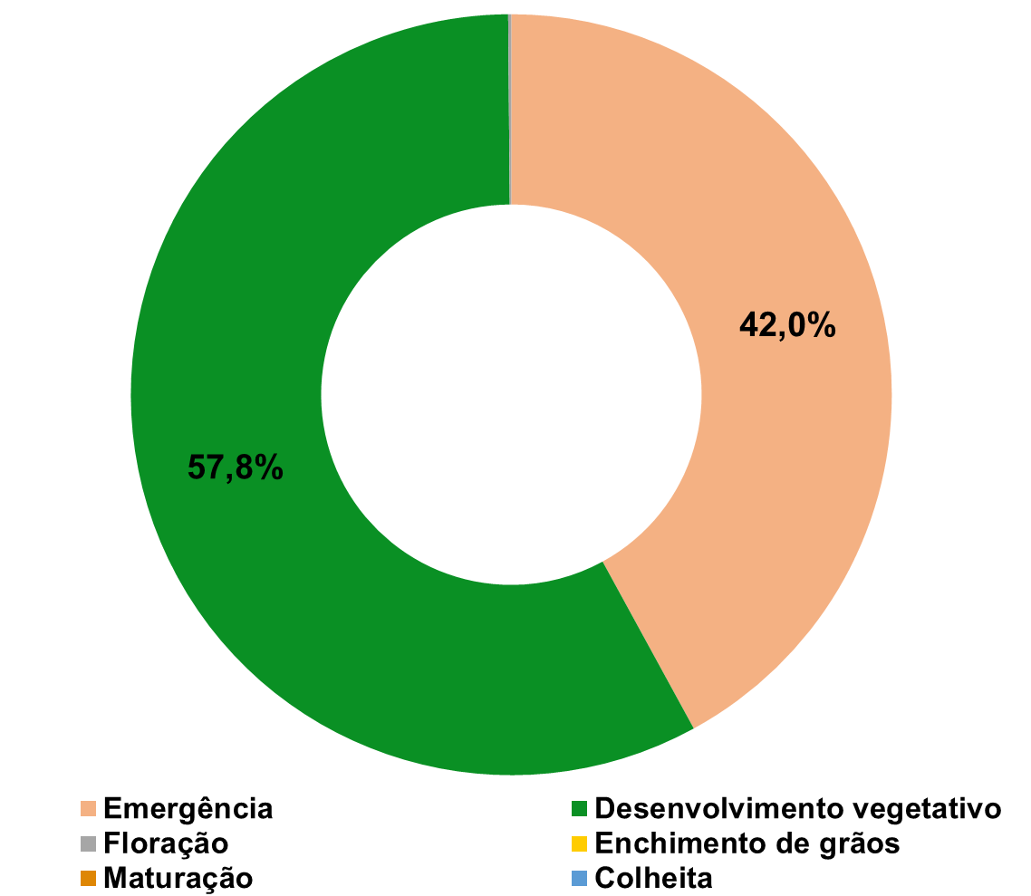

Para consultar a relação de informantes e demais informações sobre a safra de grãos, clique aqui

